BASE
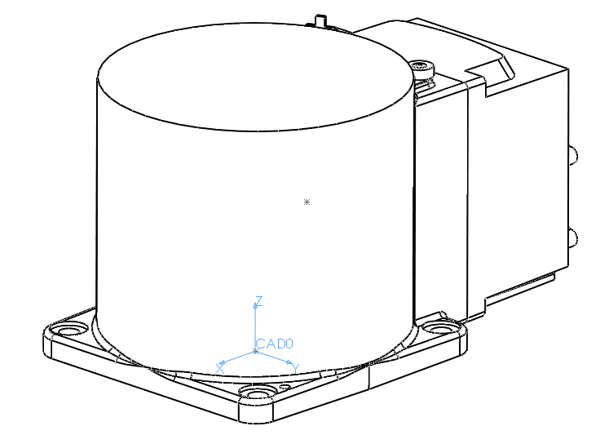
Massa [gr]
9621.16
CM0 [mm]
-42.04 | 0.08 | 79.64
CAD0ACM0
0.9983 | 0.0581 | 0.0000
0.0000 | 0.0000 | 1.0000
0.0581 | -0.9983 | 0.0000
IG0 [gr·mm2]
38161020.67 | 0 | 0
0 | 73243624.28 | 0
0 | 0 | 76053785.67

Sistema di riferimento CAD0 coincidente con il sistema di riferimento di base assunto per il roboto ABB IRB120
Sistema di riferimento CM0 assunto centrato nel baricento CM0 del corpo e orientato secondo gli assi centrali di inerzia
IG0 = tensore centrale di inerzia

Link1
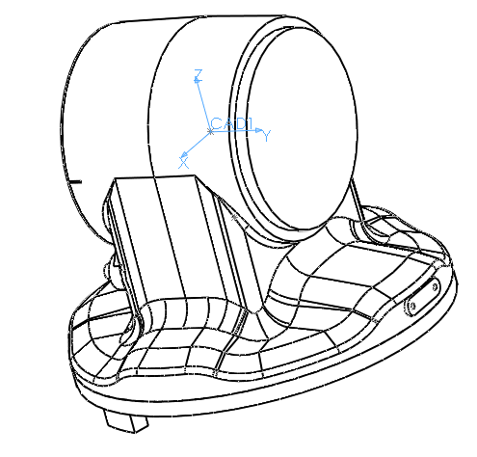
Massa [gr]
4254.39
CM1 [mm]
0.10 | -0.12 | -51.59
CAD1ACM1
-0.0062 | 0.9977 | 0.0678
0.0049 | -0.0678 | 0.9977
0.9999 | 0.0065 | -0.0045
IG1 [gr·mm2]
14500004.44 | 0 | 0
0 | 19720761.52 | 0
0 | 0 | 19982083.09

Sistema di riferimento CAD1 orientato come il sistema di riferimento di base assunto per il roboto ABB IRB120 e centrato nel punto A (intersezione assi giunti 1 e 2)
Sistema di riferimento CM1 assunto centrato nel baricento CM1 del corpo e orientato secondo gli assi centrali di inerzia
IG1 = tensore centrale di inerzia

Link2
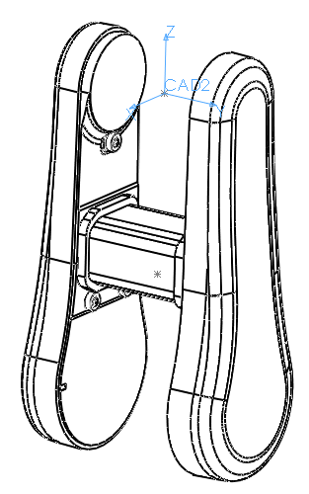
Massa [gr]
4421.93
CM2 [mm]
0.78 | -2.12 | -168.76
CAD2ACM2
0.0000 | 0.0000 | 1.0000
-0.0323 | -0.9994 | 0.0000
0.9995 | -0.0322 | 0.0000
IG2 [gr·mm2]
29344594.91 | 0 | 0
0 | 47046106.12 | 0
0 | 0 | 68231040.33

Sistema di riferimento CAD2 orientato come il sistema di riferimento di base assunto per il roboto ABB IRB120 e centrato nel punto B (intersezione assi giunti 1 e 3 in configurazione zero assi)
Sistema di riferimento CM2 assunto centrato nel baricento CM2 del corpo e orientato secondo gli assi centrali di inerzia
IG2 = tensore centrale di inerzia

Link3
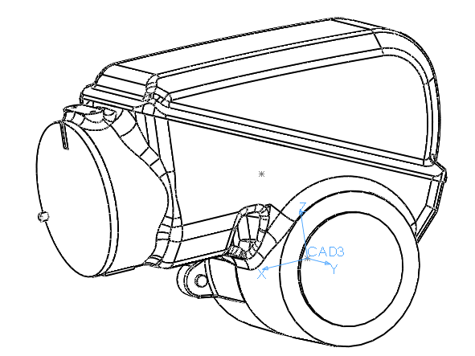
Massa [gr]
4583.41
CM3 [mm]
22.81 | 1.06 | 57.91
CAD3ACM3
0.9578 | 0.2876 | 0.0020
-0.0147 | 0.0421 | 0.9990
0.2872 | -0.9568 | 0.0446
IG3 [gr·mm2]
12341191.27 | 0 | 0
0 | 20428062.83 | 0
0 | 0 | 26035241.49

Sistema di riferimento CAD3 orientato come il sistema di riferimento di base assunto per il roboto ABB IRB120 e centrato nel punto B (intersezione assi giunti 1 e 3 in configurazione zero assi)
Sistema di riferimento CM2 assunto centrato nel baricento CM2 del corpo e orientato secondo gli assi centrali di inerzia
IG2 = tensore centrale di inerzia

Link4
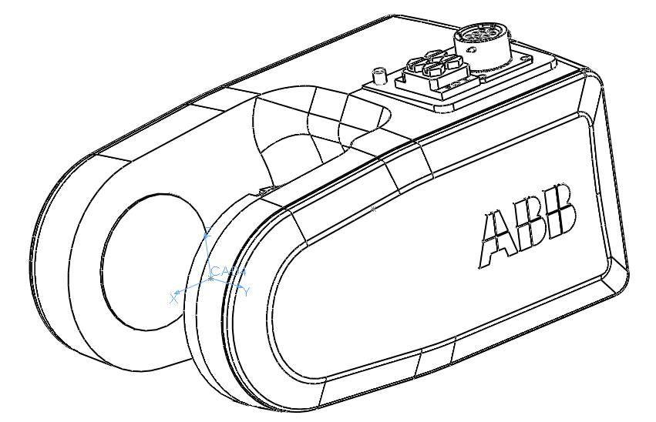
Massa [gr]
1341.94
CM4 [mm]
-77.30 | 0.15 | 0.41
CAD4ACM4
0.9998 | 0.0184 | 0.0067
-0.0183 | 0.9998 | -0.0105
-0.0069 | 0.0103 | 0.9999
IG4 [gr·mm2]
2876276.09 | 0 | 0
0 | 4056258.71 | 0
0 | 0 | 5309447.47

Sistema di riferimento CAD4 orientato come il sistema di riferimento di base assunto per il roboto ABB IRB120 e centrato nel punto CP (intersezione assi giunti 4, 5, 6)
Sistema di riferimento CM4 assunto centrato nel baricento CM4 del corpo e orientato secondo gli assi centrali di inerzia
IG4 = tensore centrale di inerzia

Link5
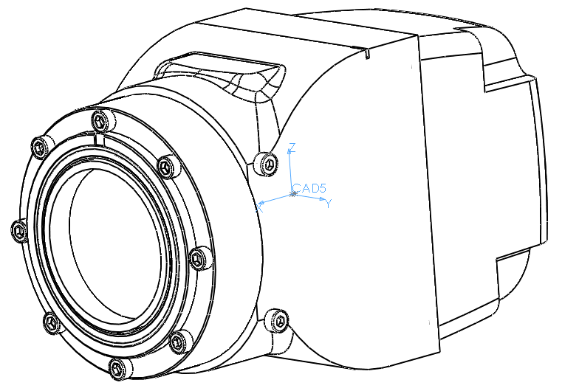
Massa [gr]
758.25
CM5 [mm]
-1.09 | 0.04 | 0.06
CAD5ACM5
1.0000 | 0.0000 | 0.0000
0.0000 | 0.0000 | 1.0000
0.0000 | -1.0000 | 0.0000
IG5 [gr·mm2]
561630.64 | 0 | 0
0 | 1131171.14 | 0
0 | 0 | 1238480.60

Sistema di riferimento CAD5 orientato come il sistema di riferimento di base assunto per il roboto ABB IRB120 e centrato nel punto CP (intersezione assi giunti 4, 5, 6)
Sistema di riferimento CM5 assunto centrato nel baricento CM5 del corpo e orientato secondo gli assi centrali di inerzia
IG5 = tensore centrale di inerzia

Link6
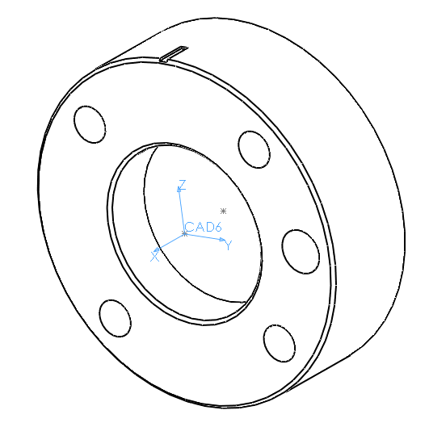
Massa [gr]
18.92
CM6 [mm]
-7.06 | -0.17 | 0.00
CAD6ACM6
0.0000 | 0.0000 | 1.0000
0.0000 | -1.0000 | 0.0000
1.0000 | 0.0000 | 0.0000
IG6 [gr·mm2]
2292.67 | 0 | 0
0 | 2343.18 | 0
0 | 0 | 4117.12

Sistema di riferimento CAD6 orientato come il sistema di riferimento di base assunto per il roboto ABB IRB120 e centrato nel punto EE (centro flangia polso)
Sistema di riferimento CM6 assunto centrato nel baricento CM6 del corpo e orientato secondo gli assi centrali di inerzia
IG6 = tensore centrale di inerzia

